Flutterインストール手順
① | Fluuterを公式サイトからインストールする
 | Windows install | Flutter

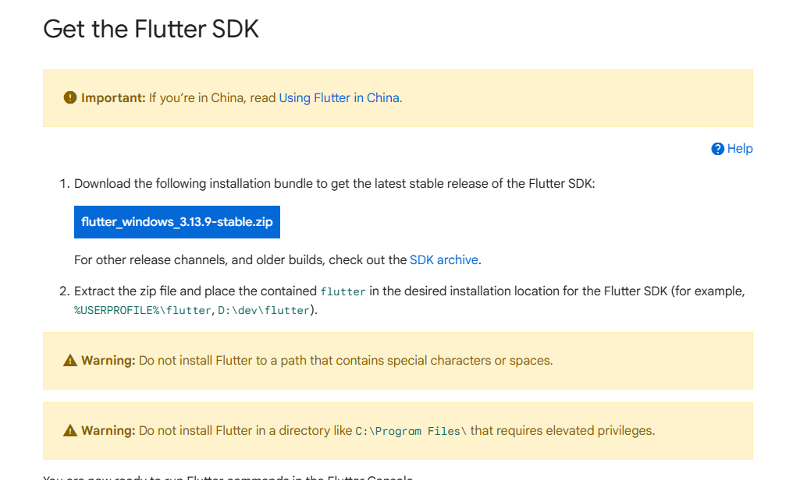

② | PATH設定
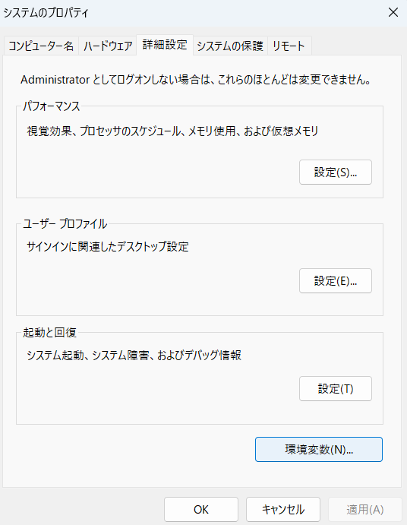

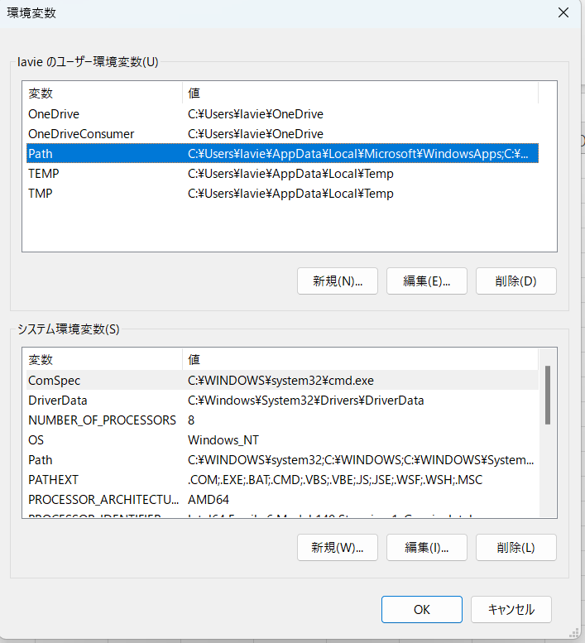

 | インストールしたFlutterのディレクトリパスを追加する
 | インストールしたFlutterファイル\flutter\bin

③ | PATHが通ってるか確認
 | コマンドプロンプトで以下コマンドを実行
 | flutter --version
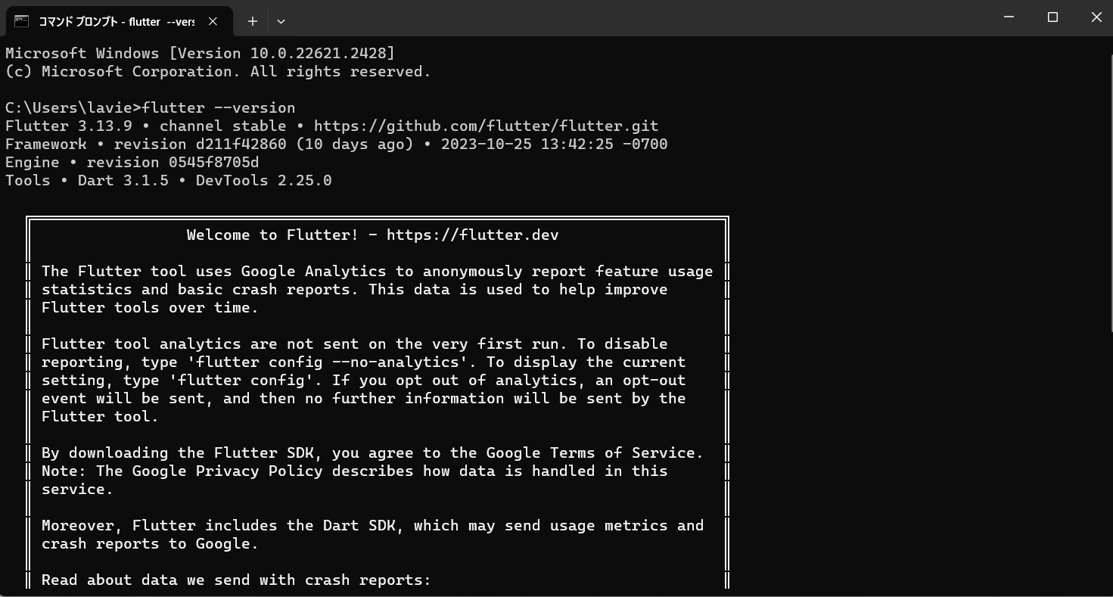

④ | 環境設定の状況確認
 | flutter doctor
 | 設定がOKとなっている、ダメな項目が表示される
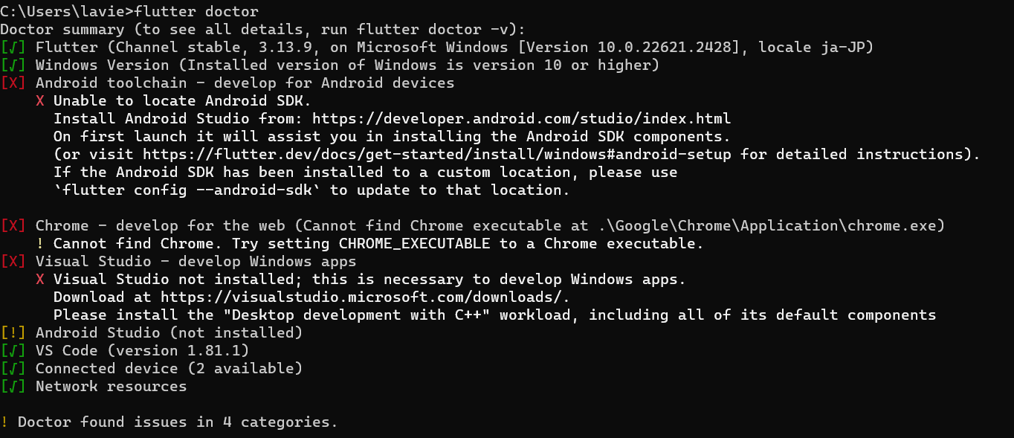

⑤ | VSCodeにFlutterをインストール
 | 拡張機能にflutterと入力 | 赤枠をインストール（Dartもインストールされる）
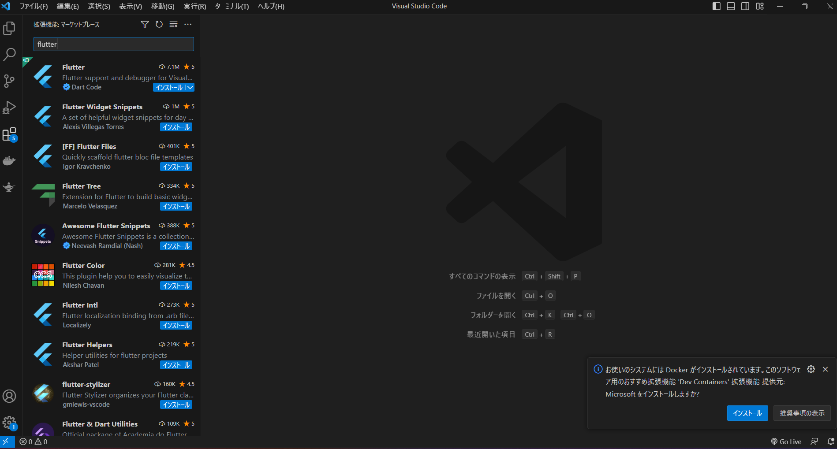

⑥ | サンプルプロジェクトの作成
 | VSCode上でF1を押下して、flutterと入力する

 | その後applicationを選択すると保存先を選択するウィンドウが開くため、適当な場所を選択
 | サンプルプルジェクトが作成される
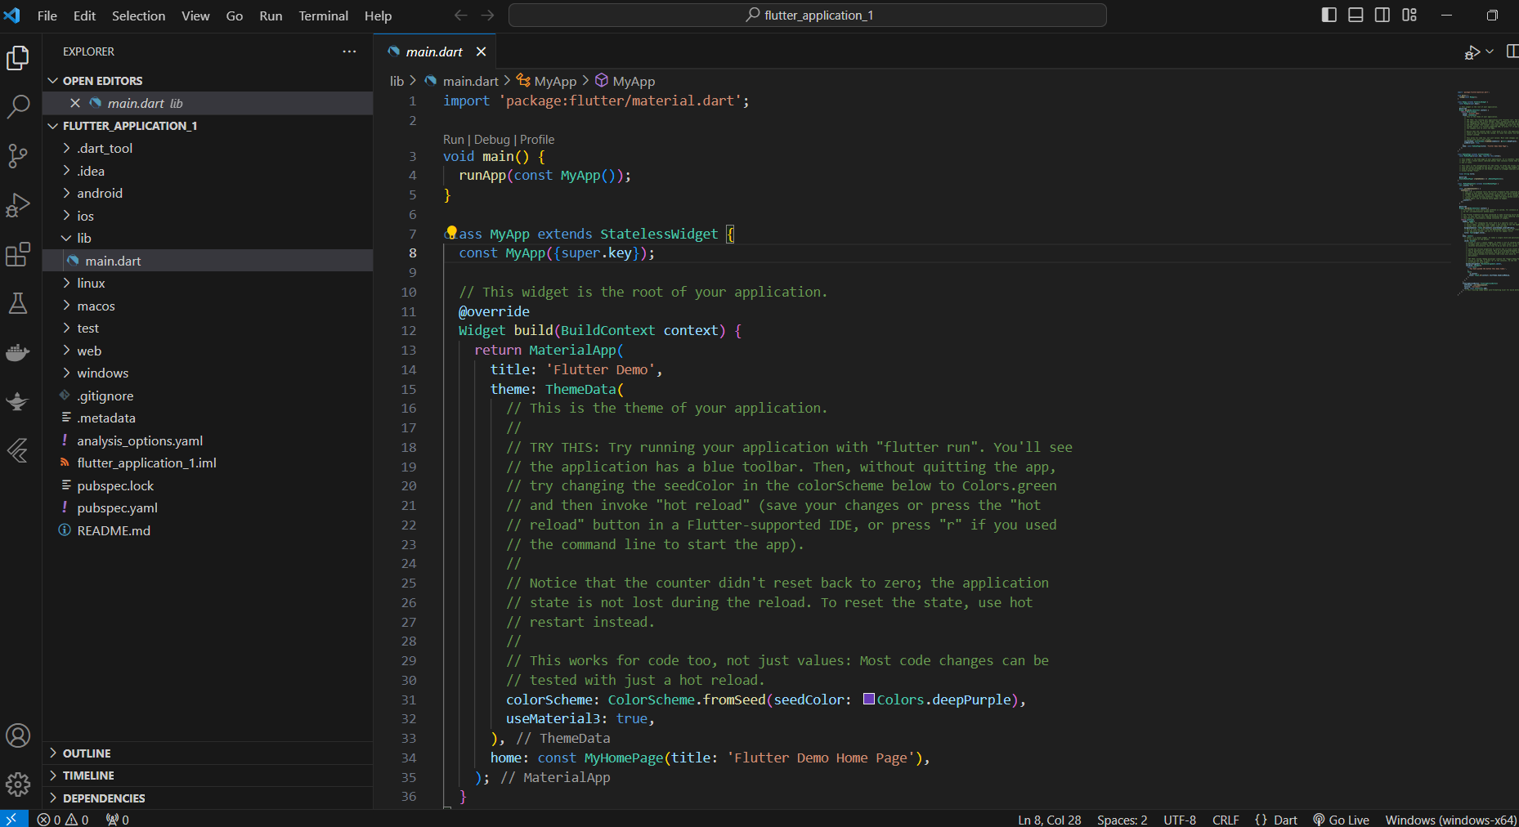

⑦ | TERMINALで以下コマンドを実行してサンプルを起動する
 | flutter run
 | すると1 windows 2 edgeと聞かれるため2と入力してEnter
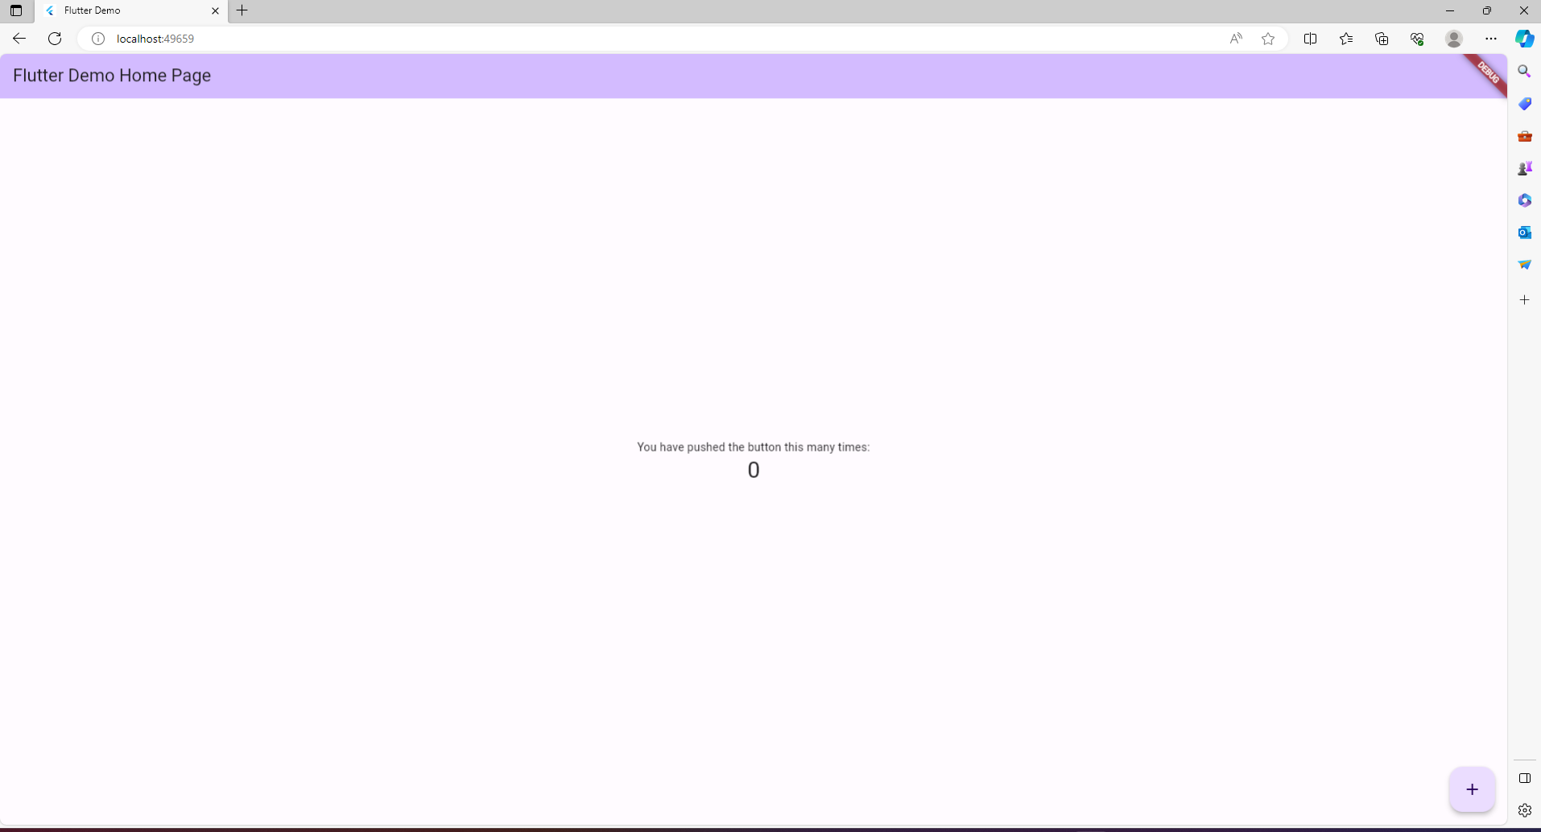

⑧ | flutter doctorシートの内容を設定

⑨ | エミュレーターでアプリケーションを実行
 | 赤枠でエミュレーターを選択
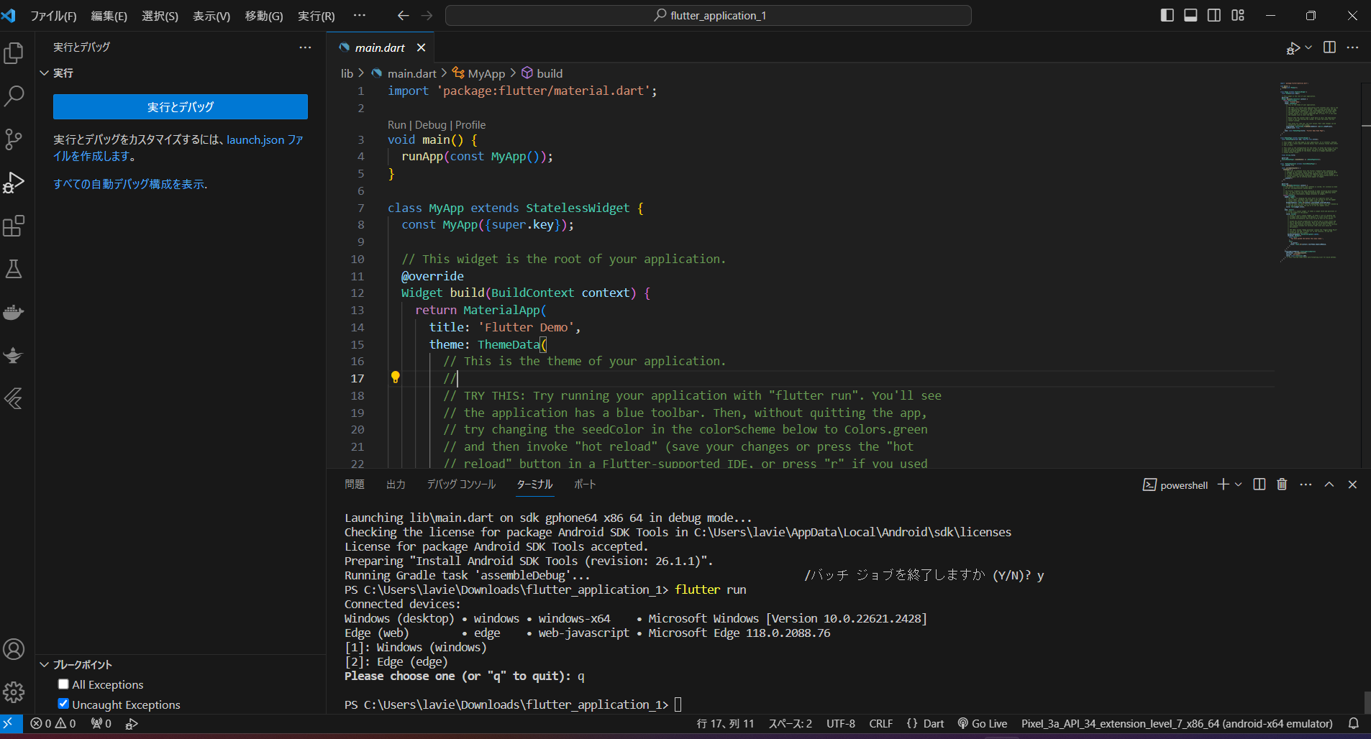

 | その後デバッグ実行を選択
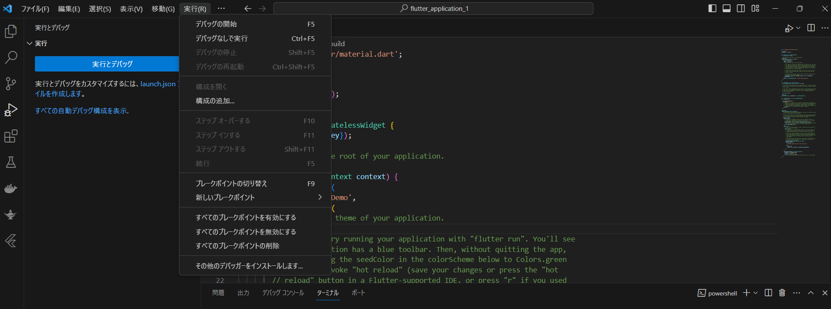

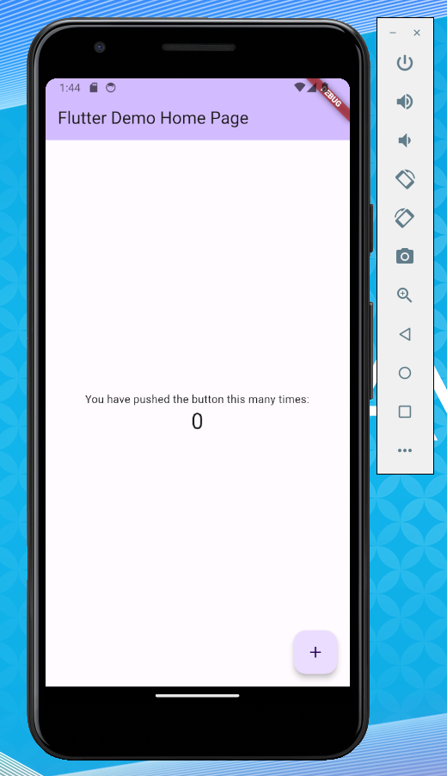

 | エミュレーターでの実行に成功

flutter doctor
① | Android Studioのインストール
 | https://developer.android.com/studio

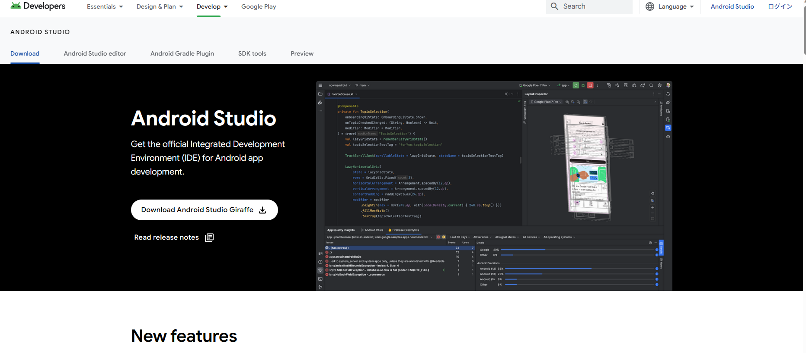

 | インストールしたexeファイルをクリックして全てデフォルト設定のままOKを選択してインストール

② | Android Studioが起動するので以下画面まで進む
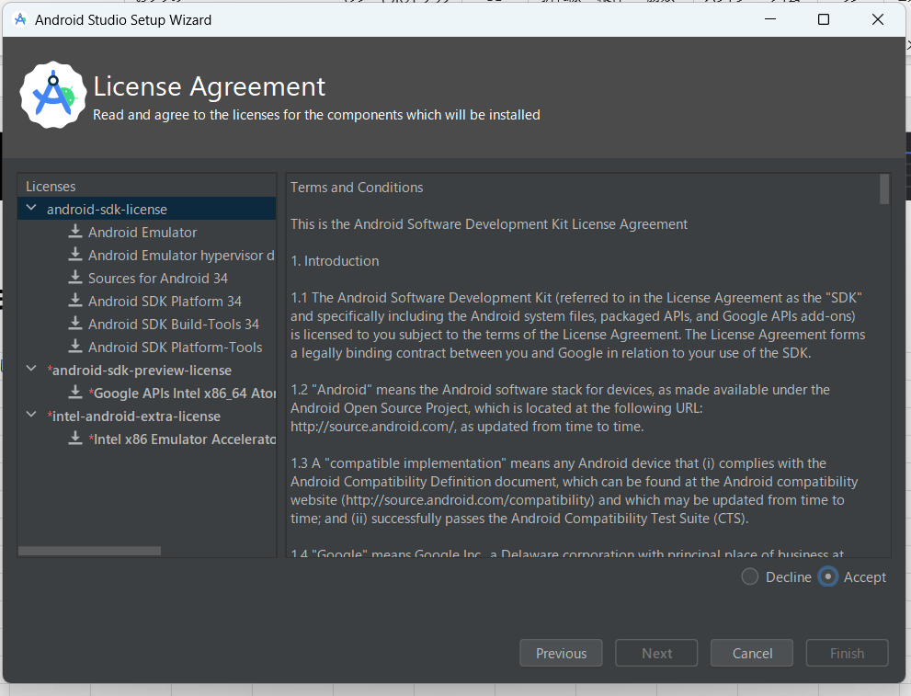

 | 赤枠項目をAcceptに変更する

③ | インストール後Android Studioを起動して以下の手順を実行
 | More Action選択
 | SDKManager
 | SDK Toolsタブを選択
 | Android SDK Command-line Toolにチェック
 | インストール

④ | Licensesの認証
 | コマンドプロンプトで以下を実行
 | flutter doctor --android-licenses
 | 全てyで同意
 | flutter doctor
 | andtoid toolchain項目が緑になっていることを確認
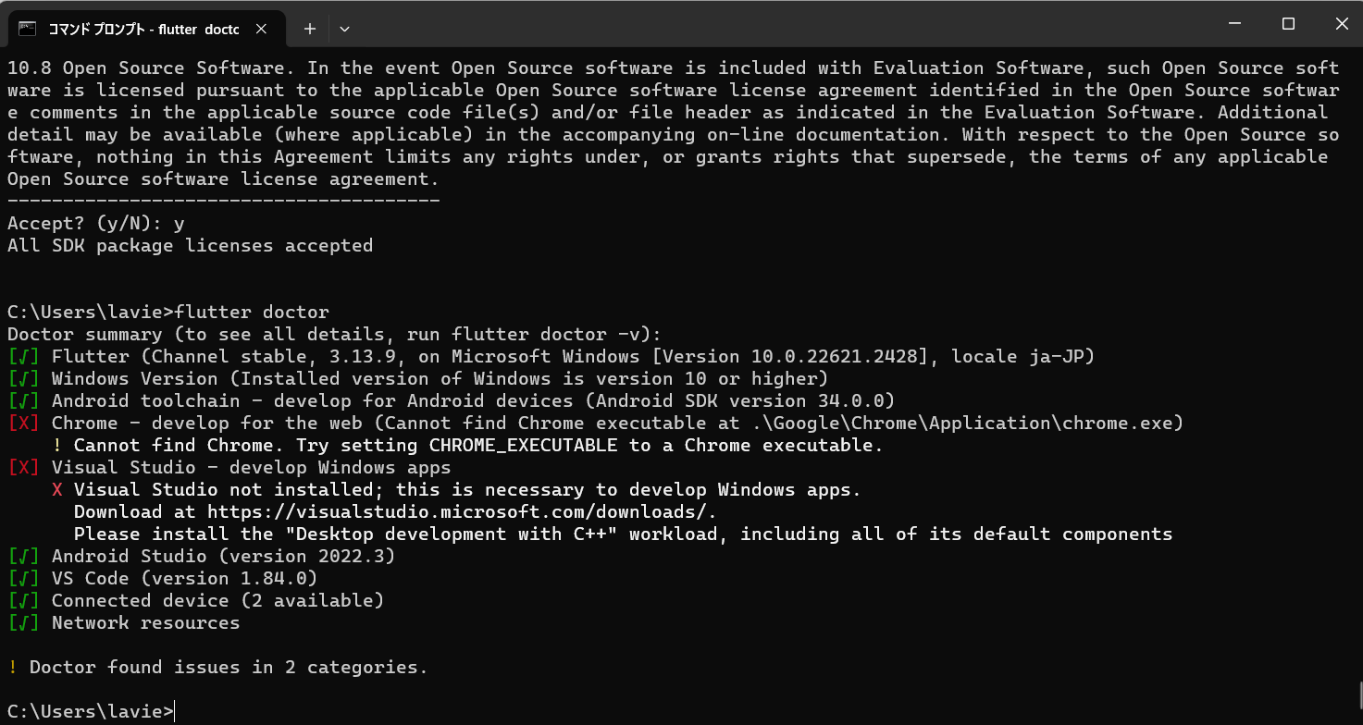

⑤ | 以下のPATHを設定
 | C:\Users\lavie\AppData\Local\Android\Sdk\cmdline-tools\latest\bin
 | C:\Users\lavie\AppData\Local\Android\Sdk
 | 最初の部分は自分の環境に読み替えて設定
 | 後半があっていればよい

